DESCUENTOS
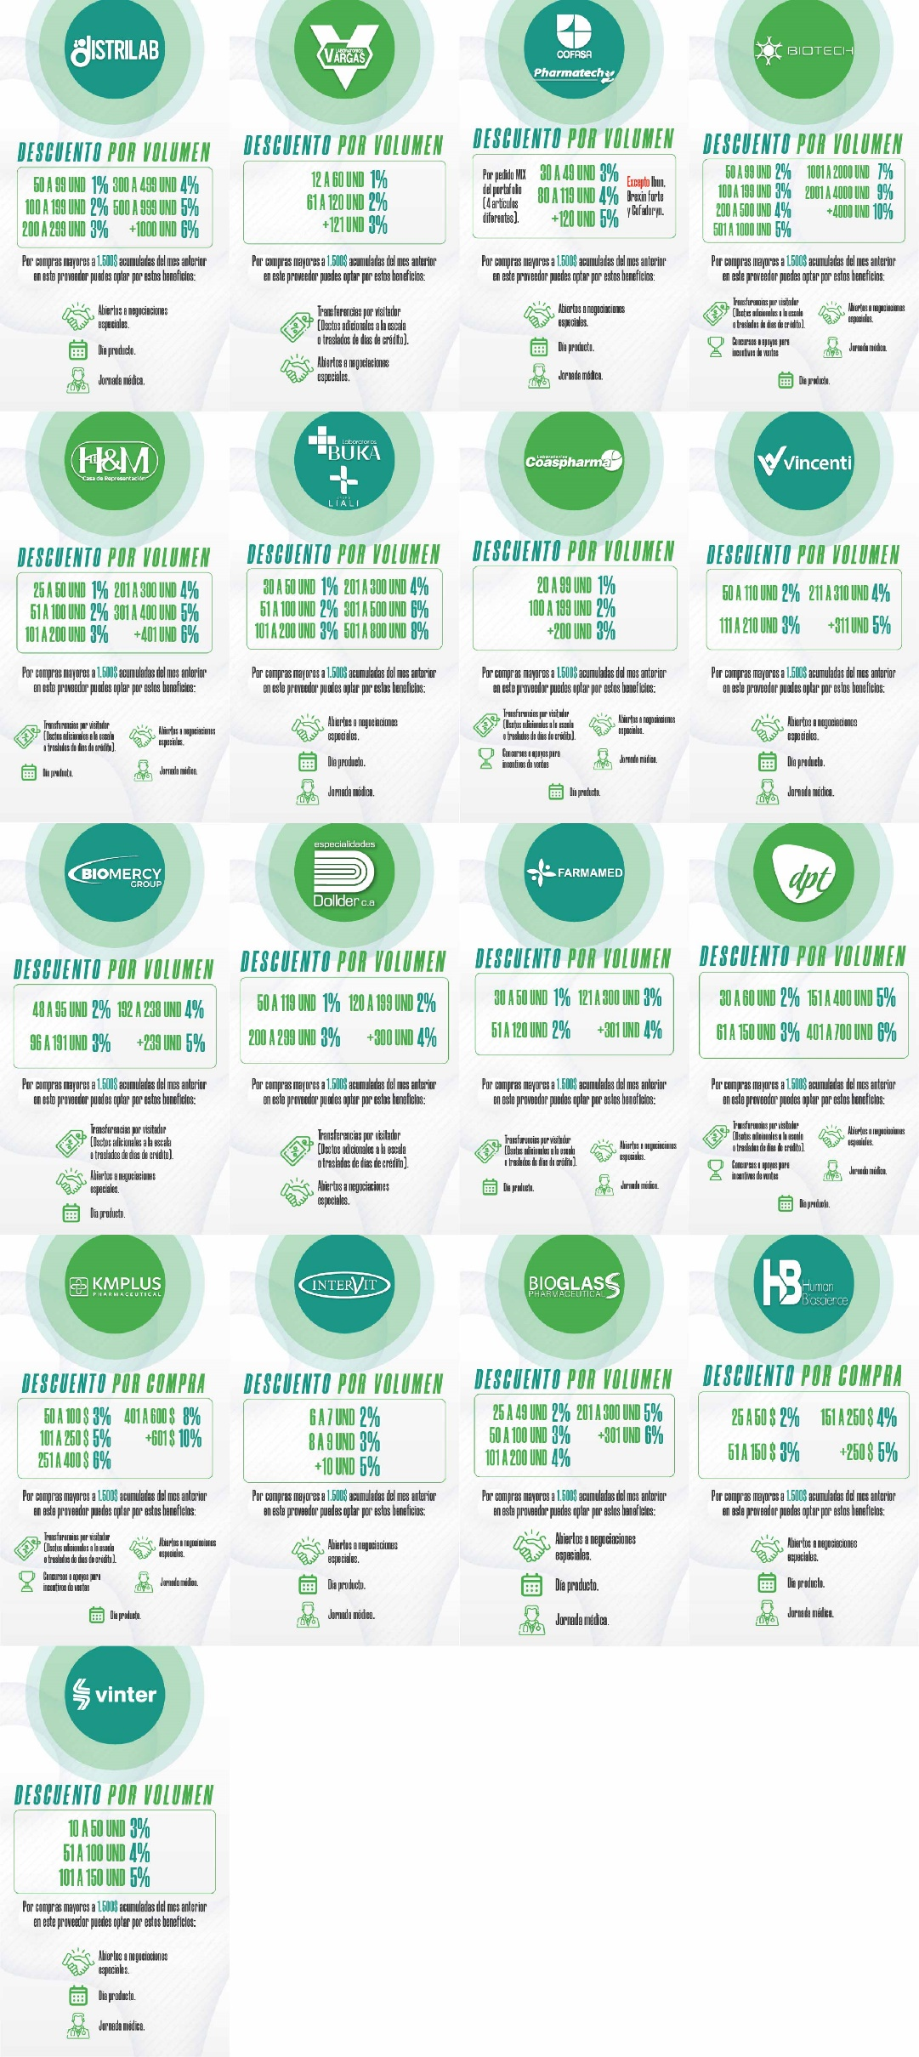
BENEFICIO POR PROVEEDOR

